Estado
ROB | # | Busy | Instruc. | Compl. | Dest. | Valor | Predic | PC | RS |  | busy | op | Q1 | V1 | Q2 | V2 | rob | result
 | 0 | 0 | l.d f0, A(r0) | 1 | f0 | a | 0 | 0 |  | e1 | 1 | - |  | 72 |  | 8 | 13
 | 1 | 0 | l.d f2, X(r1) | 1 | f2 | x1 | 0 | 1 |  | e2
 | 2 | 0 | mult.d f4, f2, f0 | 1 | f4 | x1*a | 0 | 2 |  | e3
 | 3 | 0 | l.d f6, Y(r1) | 1 | f6 | y1 | 0 | 3
 | 4 | 1 | sub.d f4, f4, f6 | 0 | f4 |  | 0 | 4 |  | a1 | 1 | - |  | x1*a |  | y1 | 4 | x1*a - y1
 | 5 | 1 | s.d f4, Z(r1) | 0 | s1 |  | 0 | 5 |  | a2 | 1 | - | 9 |  | 10 |  | 11
 | 6 | 1 | dsub r1, r1, #8 | 1 | r1 | 72 | 0 | 6 |  | a3
 | 7 | 1 | bnez r1, salt | 1 | salt (1) |  | bota | 7
 | 8 | 1 | l.d f2, X(r1) | 1 | f2 | x2 | 0 | 1 |  | m1 | 0 | * |  | x1 |  | a | 2 | x1*a
 | 9 | 1 | mult.d f4, f2, f0 | 0 | f4 |  | 0 | 2 |  | m2 | 1 | * | 8 | x2 |  | a | 9
 | 10 | 1 | l.d f6, Y(r1) | 0 | f6 |  | 0 | 3
 | 11 | 1 | sub.d f4, f4, f6 | 0 | f4 |  | 0 | 4
 | 12 | 1 | s.d f4, Z(r1) | 0 | s2 |  | 0 | 5
 | 13 | 1 | dsub r1, r1, #8 | 0 | r1 |  | 0 | 6
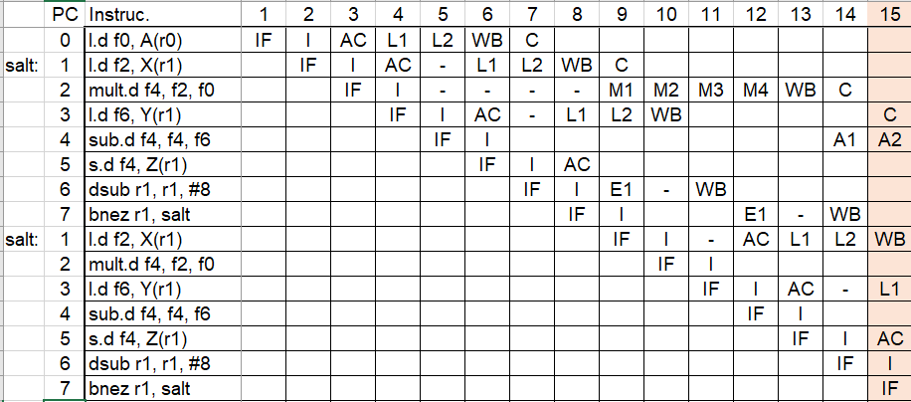
 | 14
 | 15 |  |  |  |  |  |  |  | LB |  | busy | Desp | Q1 | V1 | Direc |  | rob | result
 | 16 |  |  |  |  |  |  |  |  | l1 | 0 | X |  | 72 | 72+X |  | 8 | x2
 | 17 |  |  |  |  |  |  |  |  | l2 | 1 | Y |  | 72 | 72+Y |  | 10
 |  |  |  |  |  |  |  |  |  | l3 | 0 | Y |  | 80 | 80+Y |  | 3 | y1

 |  |  |  |  |  |  |  |  | SB |  | busy | Desp | Q1 | V1 | Direc |  | rob | Conf | Q2 | V2
 |  |  |  |  |  |  |  |  |  | s1 | 1 | Z | 4 |  | 80+Z |  | 5 | No |  | 80
 |  |  |  |  |  |  |  |  |  | s2 | 1 | Z | 11 |  | 72+Z |  | 12 | No |  | 72
 |  |  |  |  |  |  |  |  |  | s3

 |  |  |  |  |  |  |  |  | REG |  | F0 | F1 | F2 | F3 | F4 | F5 | F6 | F7
 |  |  |  |  |  |  |  |  |  | rob |  |  | 8? |  | 11 |  | 10
 |  |  |  |  |  |  |  |  |  | valor | a |  | x1 |  | x1*a |  | y1

 |  |  |  |  |  |  |  |  |  |  | R0 | R1 | R2 | R3 | R4 | R5 | R6 | R7
 |  |  |  |  |  |  |  |  |  | rob |  | 13
 |  |  |  |  |  |  |  |  |  | valor |  | 80

